经典8方向版
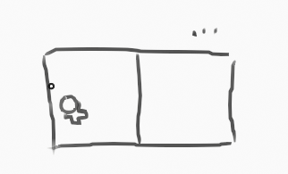
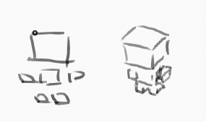
界面 |  |  |  |  |  |  | 角色参考 |  |  |  |  | 色块
 |  |  |  |  |  |  |  |  |  |  |  | 计划
 |  |  |  |  |  |  |  |  |  |  |  | 进行中
 |  |  |  |  |  | 左屏拖拽移动 |  |  |  | 4CM |  | 完成
 |  |  |  |  |  | 右屏点击射击 |  |  |  | 0.04M |  | 停止

资源 |  |  |  |  |  |  | 技术 |  |  | 武器
UI | 移动按钮 |  |  |  |  |  |  | 八方向移动 | (已改为rigidbody来支持相互碰撞和推动) |  | 基本低伤武器 | 慢速高伤武器 | 速射低伤武器 | 速射高伤武器 | 发射型爆炸武器 | 投掷型爆炸武器
 | 按钮基座 |  |  |  |  |  |  | 遮挡透明
 |  |  |  |  |  |  |  | 射线检测
模型 | 角色 | 武器 | 场景 | 道具 | 建筑 |  |  | 绘制运动线
 | 简易模型 | 手枪 | 简易模型 | 简易模型 | 简易模型
 | 玩家 | 冲锋枪 | 空地 | 木箱
 | 敌人 | 霰弹枪 | 布局块 | 油桶
 | 子弹 | 步枪 |  | 子弹包
 |  | 火箭筒 |  | 血包
 |  | 地雷 |  | 护甲包
 |  | 遥控地雷

动作 | 角色 | 敌人 |  | 先确定画面占比再制作 |  |  | DCC工具 | Blender | 可选手动设置action时长
 | 待机x7 | 待机 |  |  |  |  |  | 绝对替换自定义图形
 | 移动 | 移动 |  |  |  |  |  | 按名称设置deform选项
 | 攻击 | 攻击 |  |  |  |  |  | 提取自定义图形为物体
 | 射击x7 | 射击 |  |  |  |  |  | 快速创建空间转换物体
 | 移动射击? | 移动射击?
 | 移待切换x2 | 移待切换x2
 | 受击x4 | 受击x4
 | 死亡x4 | 死亡x4
 |  | 地面出生

特效 | 运动线
 | 喷溅块
 | 爆炸

同时按键测试https://www.xem.us/rollover/rollover.html

typematic delay |  | 按住时,后续信号会有延迟

八方向移动策略[弃用]
目的:尽量把瞬间方向变换抵消,但保留操作敏捷度.而且改变方向的瞬间不移动(手感更好,瞄准时不易出现误操作).
在帧中进行验证缓冲 |  | 不一定几帧,这里为n帧 |  |  | 一般3帧就行(60fps)
1按下事件->立即动
2抬起事件->立即停->向量为0->完
2抬起事件->立即停->向量不为0->等待n帧向量不变->使用向量
3动:方向相同->沿向量移动
3动:方向不同->转向 |  | 只有一帧没动,所以仍然会有少量移动,这是可接受的
4转向->需要n帧方向相同->沿向量移动 |  |  |  | 多停一会,且没有更多输入的话,不会移动.

如果有延迟或不生效的问题,尝试设置 Input.use_accumulated_input(默认为true,每帧内的输入会被合并)

最后采用方法,n帧检测(2-3帧/60物理fps),不带转向停止 |  |  |  |  | 简单实用,延迟可接受 |  | 没用上边方案 |  | 1是加了也会有少量偏移 | 2是3D的move_and_slider会让旋转改变,导致-1方向的判断很难

